過労運転防止記載例
該当の業態を1つのみ選択してください。
対象の経費項目を選択してください。
【重要】1つのシートで複数の経費項目を選択することが出来ません。
複数の経費項目を申請する場合、予備シートにて申請してください。
1ファイルで最大３つの経費項目申請が可能です。
■経費使用明細書 【過労運転防止のための先進的な取り組みに対する支援に限る】 |  |  |  |  |  |  | 第１の２号様式（その２） | ver. R8_1.0
 | この色のセルは必要事項をご入力ください。 |  | 補助率 1/2 | 「１.業態および対象経費項目」から「５.機器を導入した営業所、車両登録番号（ナンバー）、製品番号（シリアルNo）等」まで、 必要事項はもれなく入力をお願いいたします。
 | この色のセルは必要項目をご選択ください。
１．業態および対象経費項目
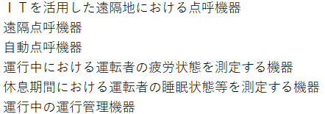
 | 業態 | 貨物 | 乗合 | 貸切 | 特定（バス） | 乗用（タクシー・ハイヤー）

 | 対象となる経費項目を選択してください
 |  | ※1つのシートで複数の経費項目を選択（申請）することは出来ません。 複数の経費項目を申請される際は、別シートにて申請入力をお願いいたします。

【重要】当該機器の購入台数と機器の税抜き単価を入力ください
※同一機器のコード番号は1行にまとめて入力ください。
（例）5台購入の場合：1行に5台と入力ください。
2行使用して2台、3台と分割して入力されますと、正しい金額が集計されません。
２-1．補助対象経費（車載器or事務所機器）
 | 経費（円：税抜き） | 経 費 使 用 明 細 書
 |  | 機器コード番号 | 車載器or事務所機器 | デジタル式運行記録計 or 映像記録型ドライブレコーダー or 一体型 | 機器名称（型式） | メーカー名 | 台数 | 単価（円：税抜き）

７行目で選択した対象となる機器のコード番号のみ選択可能です。
補助対象機器一覧に記載の機器コード「K+4桁の数字」を選択ください。
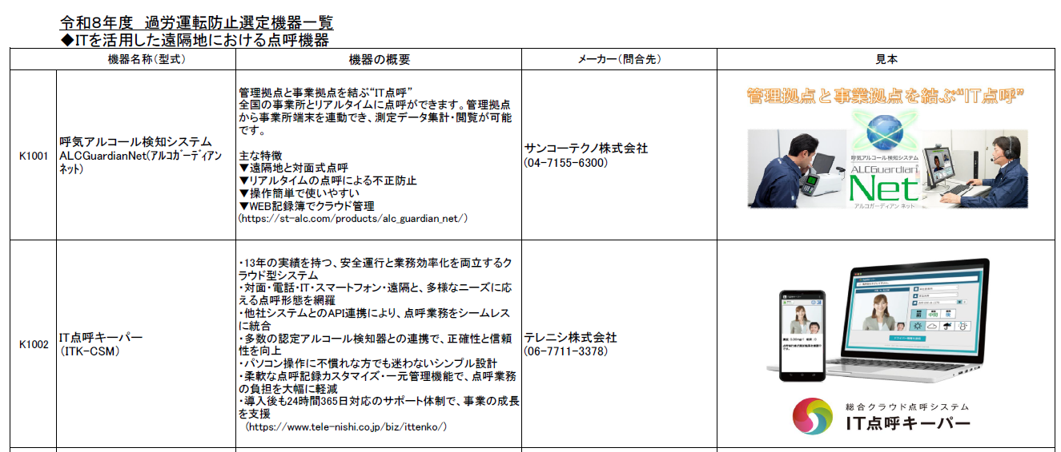
【重要】既に認定機器一覧に掲げる機器を導入済みで、関連する機器や付属費用のみを申請する場合
「2-1．補助対象経費（車載器or事務所機器）」には、既に導入済み機器の機器コードを選択、台数欄には導入台数、単価欄は 0 と入力いただき、
「2-2．補助対象経費（その他機器）」欄および「５．機器を導入した営業所、車両登録番号、製品番号（シリアルNo）等」欄に詳細を入力ください。

【重要】導入機器に値引きがあった場合、
20行目～22行目の値引き入力欄に、
値引きを受けた機器コードを選択、台数欄に 1 と入力、
単価欄は値引き金額の総額をマイナス金額にて入力ください。
※機器コード選択、台数、値引き金額を全て入力しないと正しい金額が集計されません！！
※マイナス金額入力とは？
例：値引き総額が1万円だった場合→単価欄には、-10,000と入力
値引き入力欄

合計 | 0
2-1．補助対象経費（車載器or事務所機器）で選択していない、
補助対象機器一覧には記載のない関連費用を入力する項目になります。
2-1．補助対象経費（車載器or事務所機器）で選択していない機器コードを選択すると、当該セルが赤く表示され、下記エラーメッセージが表示されます。正しい機器コードを選択してください。
2-1．補助対象経費（車載器or事務所機器）で選択した機器コードを選択し、関連して発生した費用内容を選択してください。
請求書、請求明細書、納品書、領収書等に記載の項目名および台数/個数/枚数、税抜き単価を入力ください。
２-2．補助対象経費（その他機器）
 | D7で選択した対象となる経費項目
 | 「２-1．補助対象経費」の取得に際して、付属する機器等の取得費のみを記載してください。
 | 機器コード判定

【重要】導入機器に値引きがあった場合、
57行目～61行目の値引き入力欄に、
値引きを受けた機器コードを選択、台数欄に 1 と入力、
単価欄は値引き金額の総額をマイナス金額にて入力ください。
※機器コード選択、台数、値引き金額を全て入力しないと正しい金額が集計されません！！
※マイナス金額入力とは？
例：値引き総額が1万円だった場合→単価欄には、-10,000と入力
 | 経費（円：税抜き） | 経 費 使 用 明 細 書
 |  | 関連する対象機器コード番号 | 車載器付属費用 or 事務所機器 or 事務所機器付属費用 | デジタル式運行記録計 or 映像記録型ドライブレコーダー or 一体型 | 請求明細書、納品書等に記載の 商品名、取付工事費、設定費用、通信費等 |  | 台数/個数/枚数 | 単価（円：税抜き）

値引き入力欄

メモリーカードについて導入枚数と単価を入力ください。
デジタル式運行記録計、映像記録型ドライブレコーダーについては1台につき1枚、一体型については1台につき2枚まで補助対象です。
補助対象枚数を超えた申請は出来ず、経費金額欄が赤く「NG」と表示され経費金額が反映されません。
 |  | メモリーカード入力欄 | 車載器 | - | IT点呼機器、遠隔点呼機器、自動点呼機器、休息期間における運転者の睡眠状態等を測定する車載器に装着するメモリーカード ※単体1台につき1枚まで、一体型1台につき2枚まで補助対象
 |  | メモリーカード入力欄 | 車載器 | デジタル式運行記録計 | 運行中における運転者の疲労状態を測定する機器、運行中の運行管理機器に装着するメモリーカード（デジタル式運行記録計に装着） ※1台につき1枚まで補助対象
 |  |  | 車載器 | 映像記録型ドライブレコーダー | 運行中における運転者の疲労状態を測定する機器、運行中の運行管理機器に装着するメモリーカード（映像記録型ドライブレコーダーに装着） ※1台につき1枚まで補助対象
 |  |  | 車載器 | 一体型 | 運行中における運転者の疲労状態を測定する機器、運行中の運行管理機器に装着するメモリーカード（一体型に装着） ※1台につき2枚まで補助対象
合計 | 0

複数シートの使用有無によって、いずれかの経費金額をマイページ内の補助対象経費欄（下記②）に入力ください。
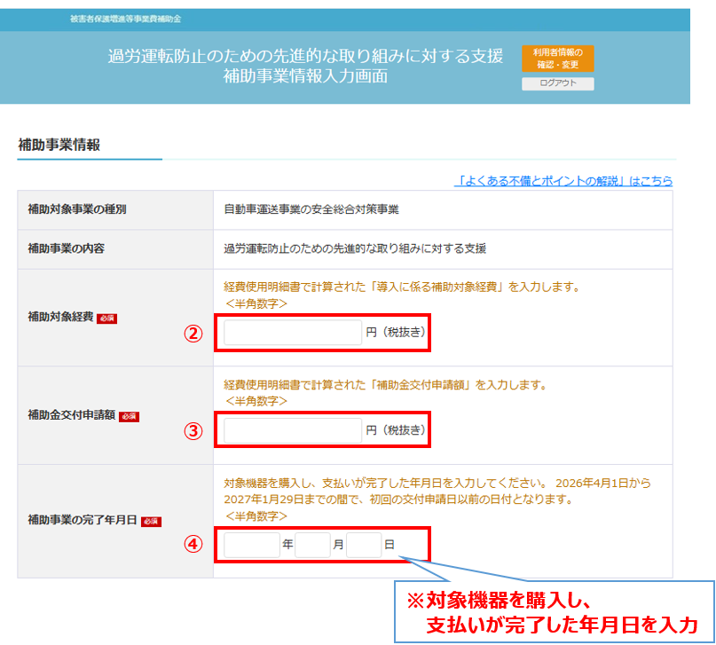
 | 【導入に係る補助対象経費】 |  | 0 | 円
 | 【（複数シート使用時）導入に係る補助対象経費】 |  | 0 | 円
 |  |  | ※申請時は上記金額をご入力下さい

 | 【事務所機器（デジタル式運行記録計）の補助対象経費の算出】 |  |  | 【事務所機器（映像記録型ドライブレコーダー）の補助対象経費の算出】
 | 補助対象経費合計： | 0 | 円 | 補助対象経費合計： | 0 | 円
 | 補助額（補助対象経費合計×1/2）： | 0.0 | 円 | 補助額（補助対象経費合計×1/2）： | 0.0 | 円
 | 補助限度額上限： | 0 | 円 | 補助限度額上限： | 0 | 円
複数シートの使用有無によって、いずれかの経費金額をマイページ内の補助対象経費欄（下記③）に入力ください。
 | 適用される補助金交付申請額： | 0 | 円 | 適用される補助金交付申請額： | 0 | 円
 |  | ※１ 消費税は含まず算出 |  |  | ※１ 消費税は含まず算出
 |  | ※２ 100円未満の端数は切り捨て |  |  | ※２ 100円未満の端数は切り捨て
 |  | ※３ 補助限度額超過時は上限額を適用 |  |  | ※３ 補助限度額超過時は上限額を適用

 | 【事務所機器（一体型）の補助対象経費の算出】 |  |  | 【事務所機器（通信機能付き一体型）の補助対象経費の算出】
 | 補助対象経費合計： | 0 |  | 補助対象経費合計： | 0 | 円
 | 補助額（補助対象経費合計×1/2）： | 0.0 |  | 補助額（補助対象経費合計×1/2）： | 0.0 | 円
 | 補助限度額上限： | 0 |  | 補助限度額上限： | 0 | 円
 | 適用される補助金交付申請額： | 0 |  | 適用される補助金交付申請額： | 0 | 円
 |  | ※１ 消費税は含まず算出 |  |  | ※１ 消費税は含まず算出
 |  | ※２ 100円未満の端数は切り捨て |  |  | ※２ 100円未満の端数は切り捨て
 |  | ※３ 補助限度額超過時は上限額を適用 |  |  | ※３ 補助限度額超過時は上限額を適用

４．補助金交付申請額
 | 【補助金交付申請額】 |  |  | 【（複数シート使用時）補助金交付申請額】
 | 補助金交付申請額合計： | 0.0 | 円 | 補助金交付申請額合計： | 0.0 | 円
 | 上限： | 800,000 | 円 | 上限： | 800,000 | 円
【補助金交付申請額】 |  | 0 | 円 | （複数シート使用時） 【補助金交付申請額】 | 0 | 円
 |  | ※当シートのみ申請時は上記金額をご入力下さい |  |  | ※複数シート申請時は上記金額をご入力下さい
 |  | ※１ 消費税は含まず算出 |  |  | ※１ 消費税は含まず算出
補助申請者がリース事業者の場合には、貸渡し先運送事業者名を記載ください。
 |  | ※２ 100円未満の端数は切り捨て |  |  | ※２ 100円未満の端数は切り捨て
 |  | ※３ 補助限度額超過時は上限額を適用 |  |  | ※３ 補助限度額超過時は上限額を適用

2-1．補助対象経費（車載器or事務所機器）で選択した機器の導入台数分の入力が不足していると当該セルが赤く表示され、下記エラーメッセージが表示されます。導入した台数の機器コードを選択し、入力してください。
５．機器を導入した営業所、車両登録番号、製品番号（シリアルNo）等
 | ・導入した機器に関し、以下の表にて機器コード番号を選択し、オレンジ色の箇所に記入してください。
 | ・製品番号等が不明の場合は該当欄を空欄とし、別途（当該機器を撮影した写真、車載器又はカメラの場合は車両ナンバープレート写真を）添付してください。
 | ・補助申請者がリース事業者の場合：貸渡し先運送事業者名 |  | （ ）

 | D7で選択した対象となる経費項目

 | 機器コード判定

2-1．補助対象経費（車載器or事務所機器）で選択した機器コード番号を導入台数分選択し、導入する営業所名、導入機器の製品番号（シリアルNo）、加えて車載器は取り付ける車両の登録番号（ナンバー）を入力してください。
 | 営業所 | 機器コード番号 | 車載器or事務所機器 | 車載器の場合、取付ける車両の 登録番号（ナンバー） | 機器名称（型式） | メーカー名 | 製品番号 （シリアルNo）等

【ご注意】入力漏れが多い項目ですのでご留意ください。
複数シート利用時は、シート①に集約して入力ください。
（シート②、シート③には本項目の入力欄はありません）
営業所名および各営業所の届出（認定）車両数を入力してください。

 | 整備地域の営業所名及び各営業所の届出（認定）車両数
 |  | 営業所 | 届出（認定）車両数 |  | 両
 |  | 営業所 | 届出（認定）車両数 |  | 両

